箱唛扫码
Factory name (工厂名称)
PO. Number(订单号) | 78432-01 78433-01 78434-01
Style Code.(款号) | 8697-710
Product Code.(产品编号) | RECYCLE CARE LABEL RECYCLE COMPONENT LABEL | Carton No.(箱号):
Inner Packages(包装方式） | 2000pcs/ bundle | 1/3
SIZE/qty (尺码/数量) | 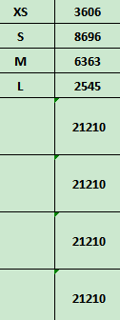
Carton Dimension（箱规） | 30*40*50 | Country of Origin：
Gross Weight（毛重） | 20.4kg | Made In China
Net Weight（净重） | 20kg
Remark（备注）

Factory name (工厂名称)
PO. Number(订单号) | 78432-01 78433-01 78434-01
Style Code.(款号) | 8697-710
Product Code.(产品编号) | RECYCLE CARE LABEL RECYCLE COMPONENT LABEL | Carton No.(箱号):
Inner Packages(包装方式） | 2000pcs/ bundle | 2/3
SIZE/qty (尺码/数量) | 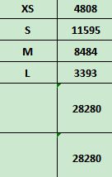
Carton Dimension（箱规） | 30*40*50 | Country of Origin：
Gross Weight（毛重） | 16.4kg | Made In China
Net Weight（净重） | 16kg
Remark（备注）

Factory name (工厂名称)
PO. Number(订单号) | 78432-01 78433-01 78434-01
Style Code.(款号) | 8697-710
Product Code.(产品编号) | RECYCLE COMPONENT LABEL | Carton No.(箱号):
Inner Packages(包装方式） | 2000pcs/ bundle | 3/3
SIZE/qty (尺码/数量)
Carton Dimension（箱规） | 30*40*50 | Country of Origin：
Gross Weight（毛重） | 16.4kg | Made In China
Net Weight（净重） | 16kg
Remark（备注）

08697710407018
08697710407025
08697710407032
08697710407049
08697710406011
08697710406028
08697710406035
08697710406042

